表单A
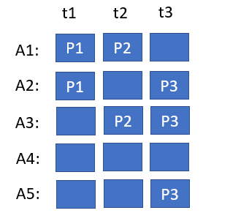
2022-01-02 | 333.00 | ABCDEFGHIJKLMN
1/2/22
sss1 | 2 | 3
4 | 5 | 6
$${\left(x+a\right)}^{n}=\sum_{k=0}^{n}{\left({n \atop k}\right)x^{k}a^{n−k}}$$
AS实时S

文字
KK | VVVV

列1 | 列2 | 列3

